Classe de Agressividade Amb.
CLASSE DE AGRESSIVIDADE AMBIENTAL PARA O CONCRETO
CAA | Agressividade | Ambiente | Risco de Deterioração | Agente Principal | Texto para o App
I | Fraca | Rural | Insignificante | CO2 (menor concentração) | Rural - Fraca - Insignificante - CO2 (menor concentração)
I | Fraca | Submerso | Insignificante | CO2 (menor concentração) | Submerso - Fraca - Insignificante - CO2 (menor concentração)
II | Moderada | Urbano | Pequeno | CO2 (maior concentração) | Urbano - Moderada - Pequeno - CO2 (maior concentração)
III | Forte | Marinho | Grande | CL⁻ (menor concentração) | Marinho - Forte - Grande - CL⁻ (menor concentração)
III | Forte | Industrial | Grande | CL⁻ (menor concentração) | Industrial - Forte - Grande - CL⁻ (menor concentração)
IV | Muito Forte | Industrial | Elevado | CL⁻ (maior concentração), acídos e sulfatos | Industrial - Muito Forte - Elevado - CL⁻ (maior concentração), acídos e sulfatos
V | Extremo | Respingos de Maré | Elevado | CL⁻ (maior concentração), acídos e sulfatos | Respingos de Maré - Extremo - Elevado - CL⁻ (maior concentração), acídos e sulfatos

CLASSE DE AGRESSIVIDADE AMBIENTAL PARA O AÇO CARBONO
Classificação | Agressividade | Ambiente |  |  | Texto para o App
C1 | Muito Baixa | Estrutura não exposta em áreas de ambiente agressivo; Com temperatura controlada onde não ocorre a condensação de umidade ar. |  |  | Muito Baixa - Estrutura não exposta em áreas de ambiente agressivo; Com temperatura controlada onde não ocorre a condensação de umidade ar.
C2 | Baixa | Estrutura exposta a áreas rurais com baixa poluição atmosférica; Com temperatura não controlada onde a condensação da umidade do ar pode ocorrer. |  |  | Baixa - Estrutura exposta a áreas rurais com baixa poluição atmosférica; Com temperatura não controlada onde a condensação da umidade do ar pode ocorrer.
C3 | Moderada | Estrutura exposta em centros urbanos e/ou ambiente industriais com poluição moderada por dioxido de enxofre (SO2); Regiões litorais com baixa salinidade; Ambientes com alta umidade. |  |  | Moderada - Estrutura exposta em centros urbanos e/ou ambiente industriais com poluição moderada por dioxido de enxofre (SO2); Regiões litorais com baixa salinidade; Ambientes com alta umidade.
C4 | Forte | Estrutura exposta em áreas industriais; Regiões costeiras com moderada salinidade; Plantas em que ocorrem processos químicos; Ambientes com alta umidade do ar localizados no litoral. |  |  | Forte - Estrutura exposta em áreas industriais; Regiões costeiras com moderada salinidade; Plantas em que ocorrem processos químicos; Ambientes com alta umidade do ar localizados no litoral.
C5 | Muito Forte | Estrutura exposta em áreas industriais; Regiões costeiras com alta salinidade; Ambientes com alta umidade do ar e/ou atmosfera agressiva localizados no litoral; Ambientes altamente poluídos ou com condensação da umidade do ar permanente. |  |  | Muito Forte - Estrutura exposta em áreas industriais; Regiões costeiras com alta salinidade; Ambientes com alta umidade do ar e/ou atmosfera agressiva localizados no litoral; Ambientes altamente poluídos ou com condensação da umidade do ar permanente.
CX | Extremo | Estrutura exposta em áreas marinhas; Estrutura exposta em áreas industriais com umidades do ar extremas e atmosfera agressiva (tropical e subtropical); Regiões costeiras com alta salinidade. |  |  | Extremo - Estrutura exposta em áreas marinhas; Estrutura exposta em áreas industriais com umidades do ar extremas e atmosfera agressiva (tropical e subtropical); Regiões costeiras com alta salinidade.

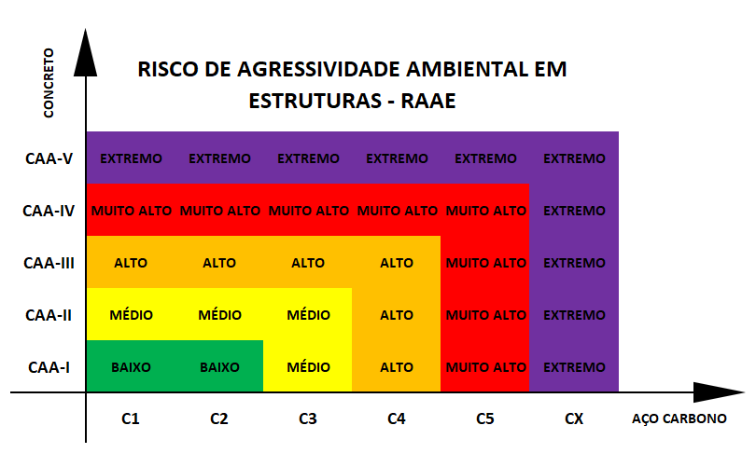
 |  |  |  |  |  | CONCRETO | RISCO DE AGRESSIVIDADE AMBIENTAL EM ESTRUTURAS - RAAE
 |  |  |  |  |  | CAA-V | EXTREMO | EXTREMO | EXTREMO | EXTREMO | EXTREMO | EXTREMO
 |  |  |  |  |  | CAA-IV | MUITO ALTO | MUITO ALTO | MUITO ALTO | MUITO ALTO | MUITO ALTO | EXTREMO
 |  |  |  |  |  | CAA-III | ALTO | ALTO | ALTO | ALTO | MUITO ALTO | EXTREMO
 |  |  |  |  |  | CAA-II | MÉDIO | MÉDIO | MÉDIO | ALTO | MUITO ALTO | EXTREMO
 |  |  |  |  |  | CAA-I | BAIXO | BAIXO | MÉDIO | ALTO | MUITO ALTO | EXTREMO
 |  |  |  |  |  |  | C1 | C2 | C3 | C4 | C5 | CX | AÇO CARBONO

